Left Click
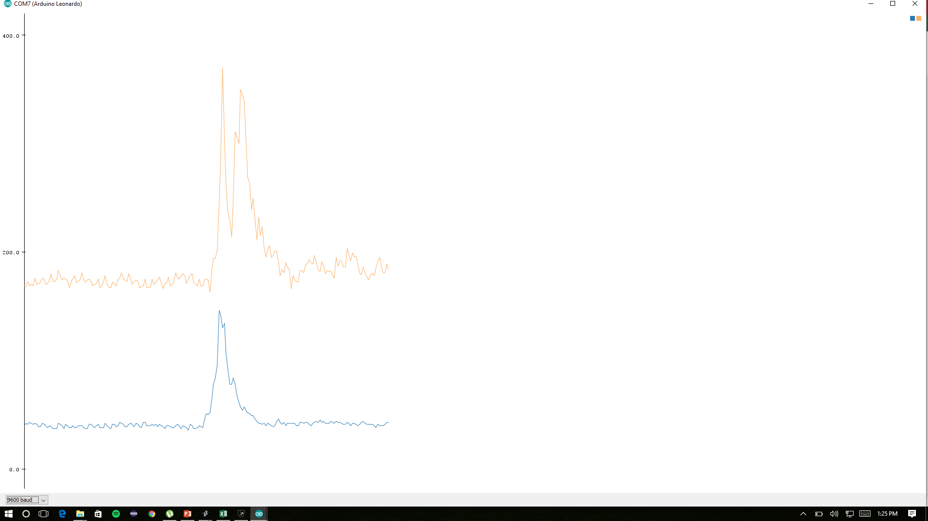
41,151
44,167
44,162
44,163
45,164
45,166
45,163
45,167
46,165
45,166
45,159
45,165
45,168
45,171
44,165
44,161
44,163
44,167
44,164
44,166
44,172
45,175
44,171
43,161
43,161
44,164
44,170
42,163
43,167
42,171
45,172
44,169
43,162
43,161
43,165
44,163
43,157
44,163
43,167
44,169
44,159
42,161
42,153
43,160
43,155
42,157
41,158
43,161
42,162
42,155
41,160
43,159
44,161
43,154
46,151
44,158
44,164
43,161
40,168
42,163
41,166
42,167
55,167
50,175
55,189
104,195
138,212
149,222
154,286
145,293
122,315
116,459
110,501
116,441
122,389
119,435
105,474
87,425
71,382
63,329
62,289
58,281
52,267
49,244
47,216
46,207
43,204
41,204
42,222
41,217
42,207
40,195
38,191
37,186
38,180
38,192
34,189
37,171
37,170
38,178
39,184
39,176
40,186
41,178
40,182
39,173
40,170
41,168
39,171
39,165
39,162
40,162
43,168
41,170
42,161
42,161
44,192
41,192
40,186
40,192
41,188
39,190
42,174
41,167
43,167
44,172
45,163
42,155
39,162
43,161
42,165
39,158
38,158
38,156
37,161
38,155
40,155
41,158
42,169
44,166
42,164
41,168
42,173
42,172
42,166
41,166
43,168
44,185
42,179
40,176
40,182
40,185
39,190
39,188
40,188
41,183
40,180
40,177
40,178
41,186
40,186
42,179
40,173

Right Click
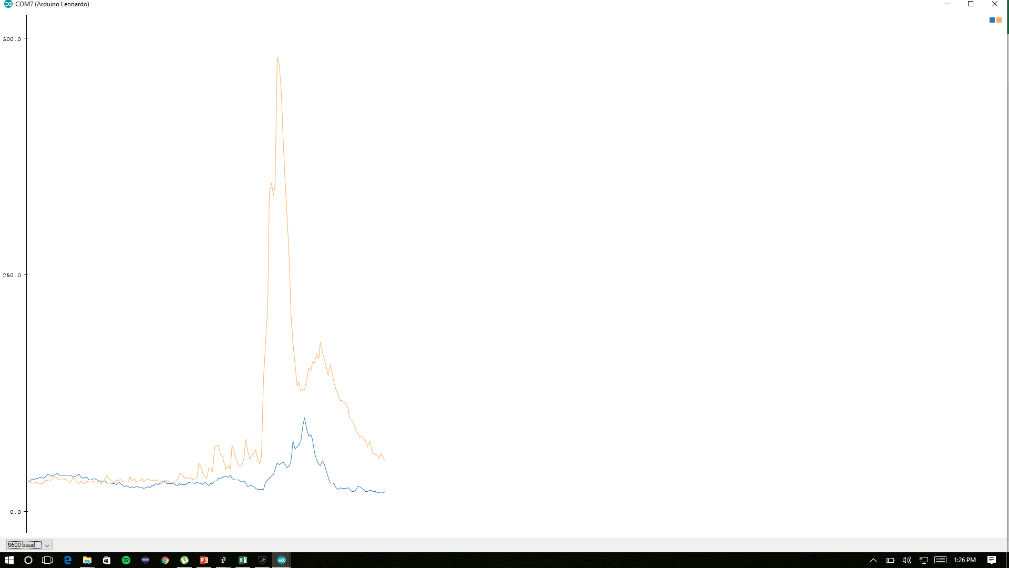
23,37
23,36
34
16,28
17,30
16,28
16,28
17,27
16,32
16,31
16,29
16,28
16,28
16,31
17,30
16,31
16,29
16,28
17,30
16,29
17,30
16,29
17,28
16,28
16,27
16,25
15,28
15,29
15,29
16,30
16,30
16,28
15,39
15,35
15,34
16,32
15,32
15,31
15,31
16,32
16,29
15,32
15,30
18,30
17,29
16,29
17,29
17,30
16,32
16,31
17,29
17,29
17,29
16,28
18,28
18,28
18,27
17,27
16,26
17,26
20,31
19,54
18,129
22,153
33,267
39,306
41,347
39,333
43,346
42,351
38,344
40,325
38,318
39,298
41,265
47,224
44,183
47,145
55,126
61,128
56,125
60,129
55,139
51,144
47,135
42,159
36,162
33,158
31,150
29,148
27,140
24,145
21,141
21,130
22,120
21,128
19,124
19,118
21,105
21,113
19,126
17,108
18,101
18,99
17,94
18,93
20,88
19,91
20,89
19,85
18,80
18,80
19,83
19,92
17,84
18,76
18,76
18,69
18,70
17,66
17,71
17,66
17,63
18,62
18,61
17,56
16,64
16,60
17,56
16,51
16,51
16,56
17,54
16,54
16,51
16,51
16,48
15,58
16,49
17,45
16,45
16,48
15,61

Double Click
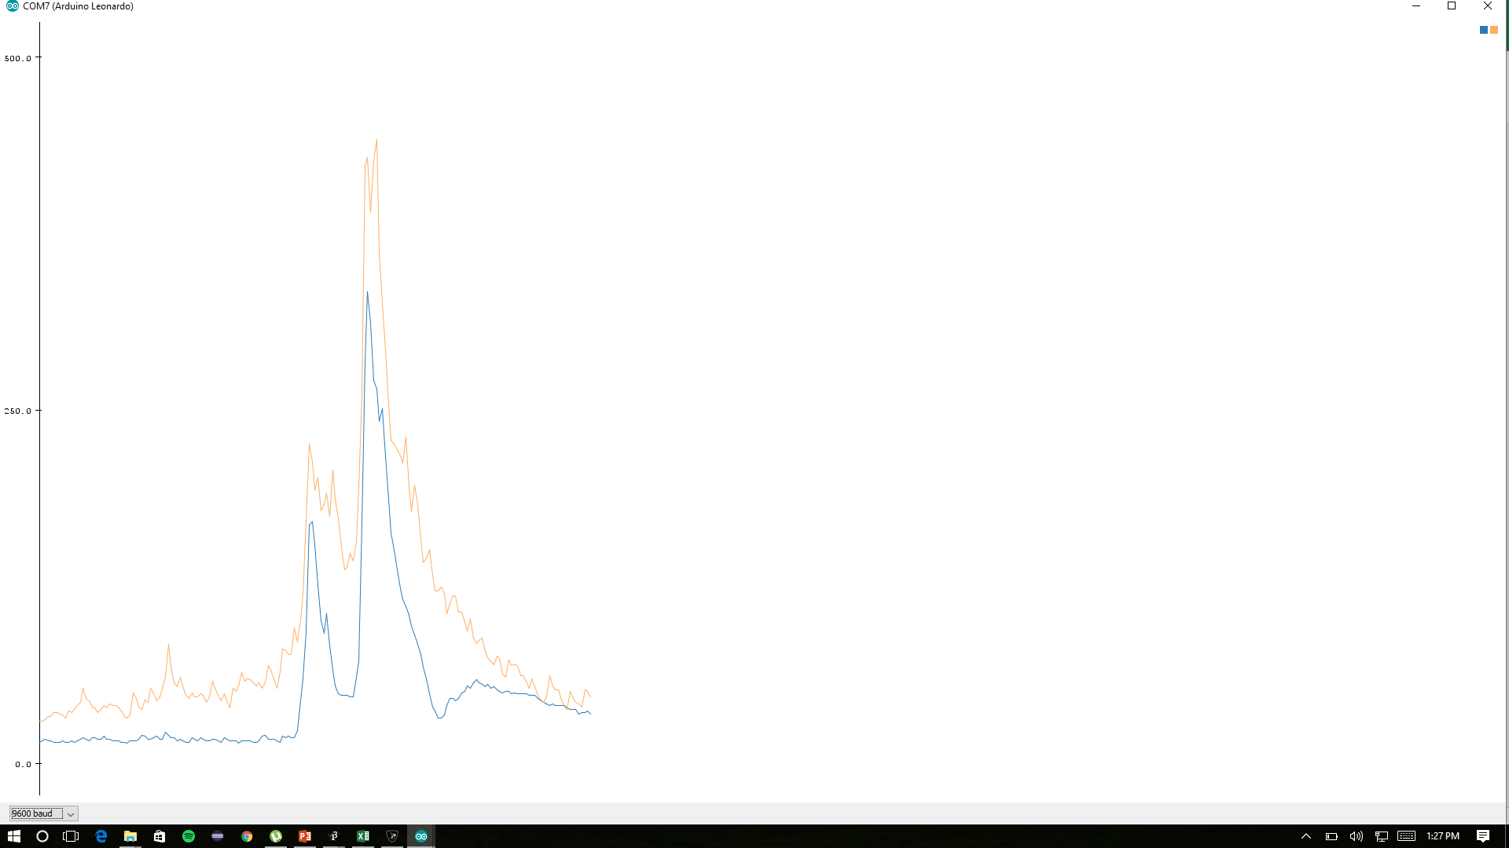
24,32
24,29
,33
18,36
17,36
18,37
19,34
20,32
20,35
19,44
19,42
23,38
22,37
21,35
20,34
22,37
20,34
18,37
19,47
20,42
20,41
19,45
18,47
17,42
18,50
18,47
19,48
19,44
19,43
19,58
20,53
18,47
19,49
19,47
18,42
19,40
18,52
20,49
19,44
18,45
17,42
19,40
19,49
19,50
17,43
21,42
20,40
19,37
17,40
19,52
19,48
19,46
19,56
18,49
18,46
23,50
21,47
18,45
20,45
20,91
18,73
16,60
16,56
17,53
18,54
18,47
17,45
18,64
19,59
17,57
18,60
18,83
20,70
19,74
22,92
22,113
23,120
29,108
99,139
201,200
188,202
164,172
130,198
119,197
106,215
90,216
75,222
66,212
57,201
55,166
53,139
51,123
54,128
68,132
85,137
162,187
176,186
172,215
160,235
145,251
131,234
120,222
131,236
107,242
92,219
85,230
76,201
67,196
69,191
64,166
63,161
62,157
58,135
56,125
54,122
53,124
46,111
40,113
34,116
31,113
28,105
24,102
23,105
22,98
24,87
25,84
28,97
28,99
29,89
31,78
33,77
35,76
35,73
34,70
37,67
36,78
35,66
35,62
36,68
35,67
34,77
35,71
33,65
32,58
32,63
30,58
30,61
30,57
30,58
31,53
32,56
31,56
31,52
29,58
28,53
28,48
28,46
28,50
25,58
27,55
27,62
28,53

Grab
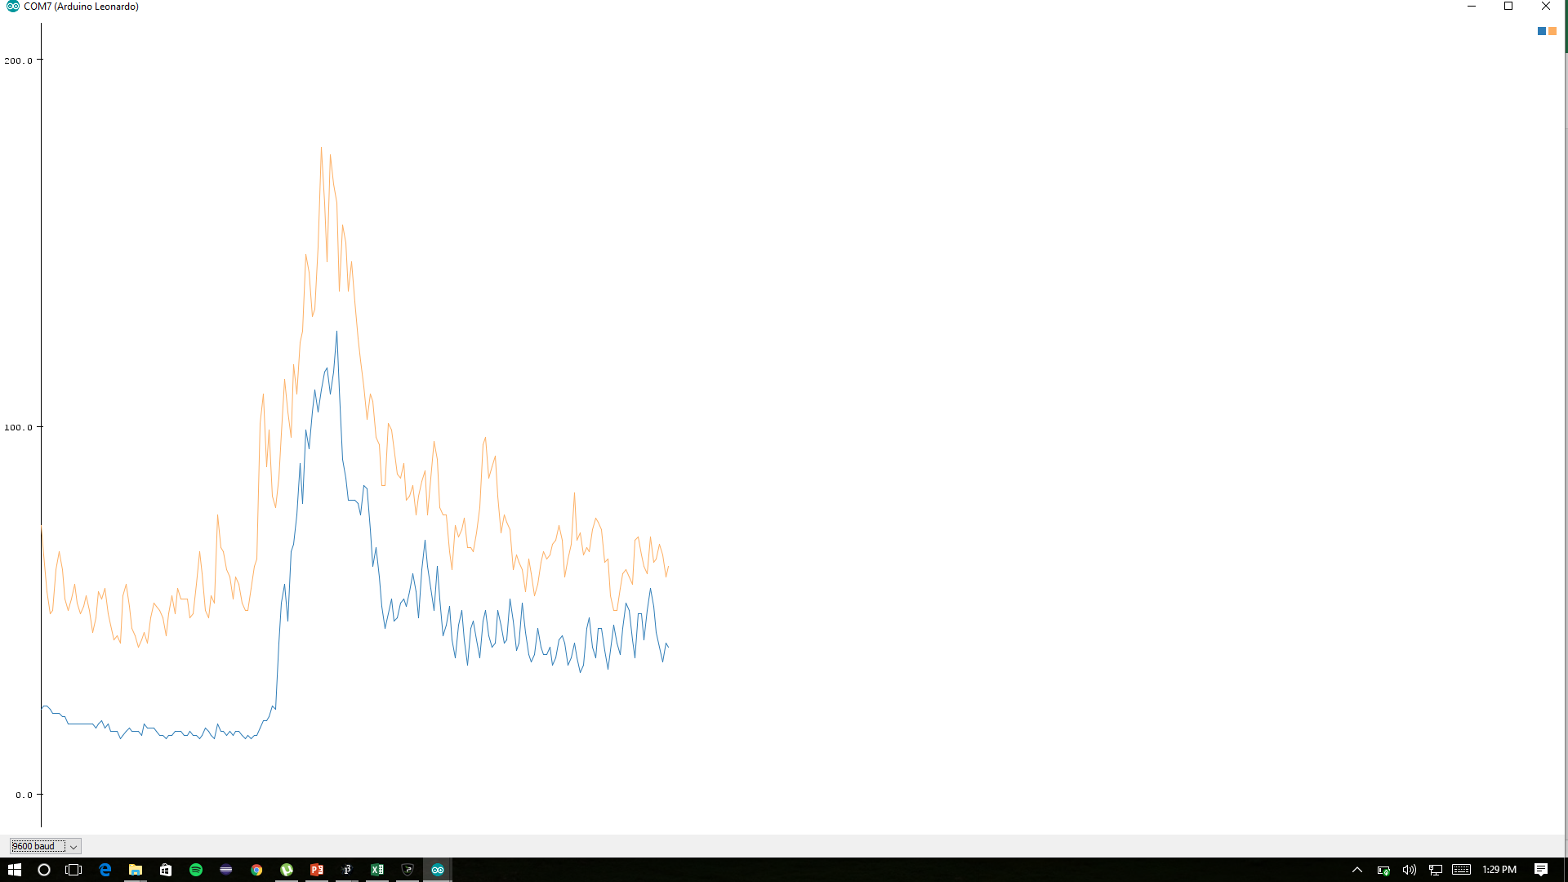
15,34
15,34
15,48
15,43
15,37
15,37
15,56
15,51
15,47
15,42
16,37
15,39
15,38
14,58
14,54
14,45
14,42
15,41
14,51
15,47
15,53
15,46
15,50
15,48
16,46
15,39
15,34
16,34
15,45
15,49
15,44
15,41
14,38
15,56
16,51
15,42
15,45
15,54
16,55
16,49
15,42
15,37
16,34
17,46
16,52
16,46
16,40
16,44
16,41
16,45
16,45
16,40
16,45
16,46
15,39
17,40
17,42
17,37
16,41
18,40
16,38
16,55
17,60
16,55
16,48
17,55
19,50
18,60
20,61
29,64
45,72
44,85
44,94
52,90
65,101
84,117
97,134
98,130
106,138
112,137
138,154
125,154
108,149
102,171
105,166
113,151
97,125
89,122
90,118
86,107
77,104
71,109
71,99
62,107
54,104
54,101
55,96
48,87
45,116
52,102
49,102
47,104
43,100
47,93
47,93
40,90
37,87
48,83
43,85
41,91
44,81
50,81
46,81
40,85
39,75
49,72
42,76
36,85
37,85
44,83
39,80
37,92
40,82
44,79
43,70
38,80
44,84
54,77
52,79
45,80
41,76
53,73
54,79
47,75
42,79
42,71
43,76
35,78
36,73
41,73
46,79
42,79
39,74
51,76
50,68
42,66
40,64
46,59
47,54
40,61
34,70
33,65
37,62
32,66
28,69
30,61
45,59
40,60
34,59
42,61
48,61
46,65
39,67
38,77
43,69
48,69
39,67
39,76
37,81
35,75
40,79
35,68
38,66
36,62
30,60
28,62
42,74
42,76
36,75
33,76
35,72
42,72
35,69
32,62
34,64
32,59
30,58
27,62
38,63
43,61
36,56
31,51
32,54
45,54
50,50
42,53
38,50
34,48
37,54
35,54
33,51
33,55
44,59
42,56
36,59
35,55
38,62
42,62
36,66
35,64
45,65
42,61
35,64
31,61
44,64
50,60
42,70
36,67
36,62

Drag
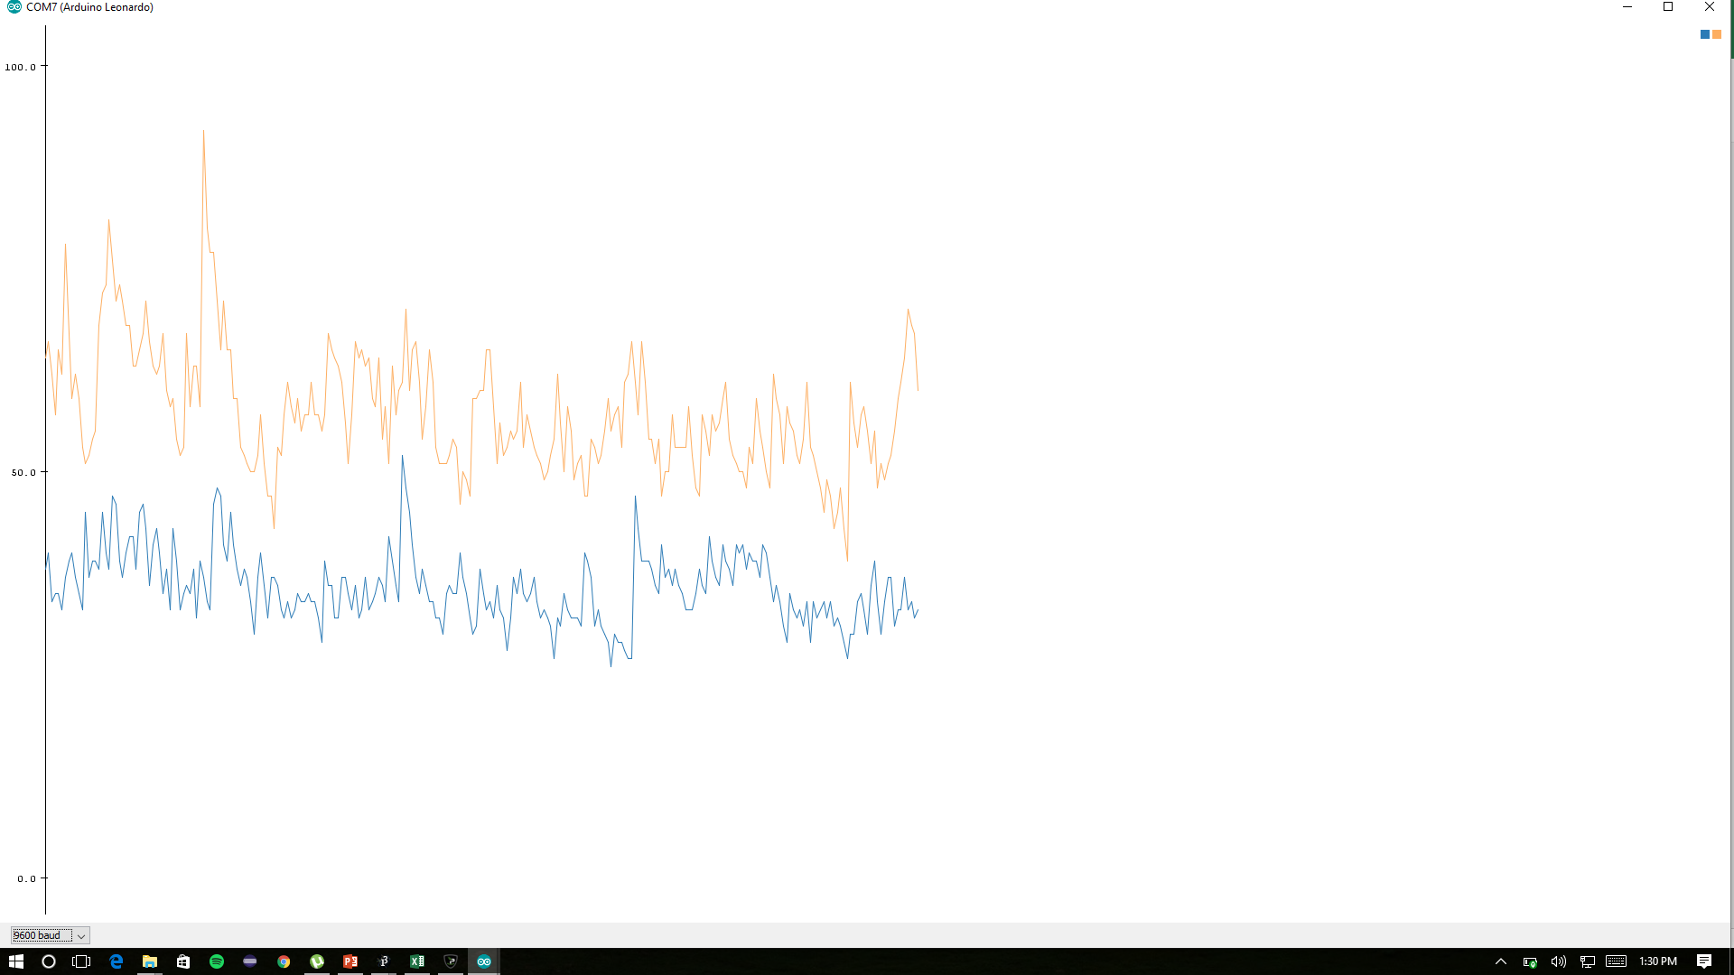
19,62
19,58
30,71
28,70
26,61
28,62
28,58
25,57
25,54
27,57
29,62
27,60
26,59
30,68
28,60
27,61
30,62
29,61
28,63
24,59
23,56
27,57
26,59
30,52
26,58
25,56
27,52
35,58
30,61
27,56
33,64
31,58
27,57
24,61
31,64
28,60
28,60
26,64
29,57
29,68
25,59
28,55
26,53
26,54
25,55
22,54
25,54
25,48
23,48
23,56
28,57
26,52
26,53
26,50
27,48
25,50
23,54
26,50
24,57
25,54
26,62
24,56
25,55
26,51
24,52
26,48
24,50
23,46
21,50
23,53
23,53
22,50
23,47
29,46
29,50
25,44
24,46
28,54
27,51
25,47
25,49
27,43
28,47
27,52
25,58
24,54
30,51
28,62
27,55
24,49
25,51
26,49
28,50
25,48
24,44
26,46
27,60
25,52
23,52
28,59
24,58
23,55
24,62
26,60
25,53
27,55
28,58
27,54
27,56
26,49
25,48
25,52
24,49
24,50
23,55
25,52
26,57
25,61
25,57
24,52
30,52
27,52
25,55
29,53
26,53
24,54
23,58
24,56
26,62
28,58
26,59
23,57
23,54
26,56
25,57
24,49
23,45
26,60
25,55
26,60
23,56
25,57
25,58
24,58
27,50
26,52
26,51
27,49
26,49
28,54
29,57
30,55
26,59
27,55
27,55
25,52
26,48
25,53
25,52
24,49
27,54
28,54
26,54
24,56
27,54
28,57
26,54
26,54
28,52
28,51
25,53
24,60
29,55
27,52
26,52
25,56
27,56
27,60
26,65
25,68
25,70
23,72
28,65
26,61
27,57
25,58
26,54
28,51
29,56
27,58
24,61
24,63
24,64
25,67
23,56
21,66
21,59
21,53
26,51
25,54
30,54
27,53
26,54
22,52
29,59
26,61
24,71
23,71
24,66
24,62
29,61
29,70
26,60
26,59
27,58
32,54
33,57
32,62
29,64
30,65
27,63
25,63
26,66
25,64
31,59
28,54
29,66
28,59
28,64
29,72
29,61
30,53
28,59
32,60
30,54
34,66
30,59
30,60
27,61
25,55
27,53
28,53
26,53
23,53
26,53
34,53
30,55
25,55
28,58
33,55
29,60
32,59
35,63
30,55
26,65
28,63
29,58
28,55
26,49
26,50
30,49
29,52
25,54
27,48
26,53
28,56
29,61
27,59
26,57
28,53
29,57
26,52
26,51
31,57
33,57
29,53
27,55
28,60
26,59
24,60
23,56
26,50
24,53
23,59
21,59
22,62
25,55
23,50
25,52
31,50
31,55
31,53
33,58
30,59
28,59

Drop
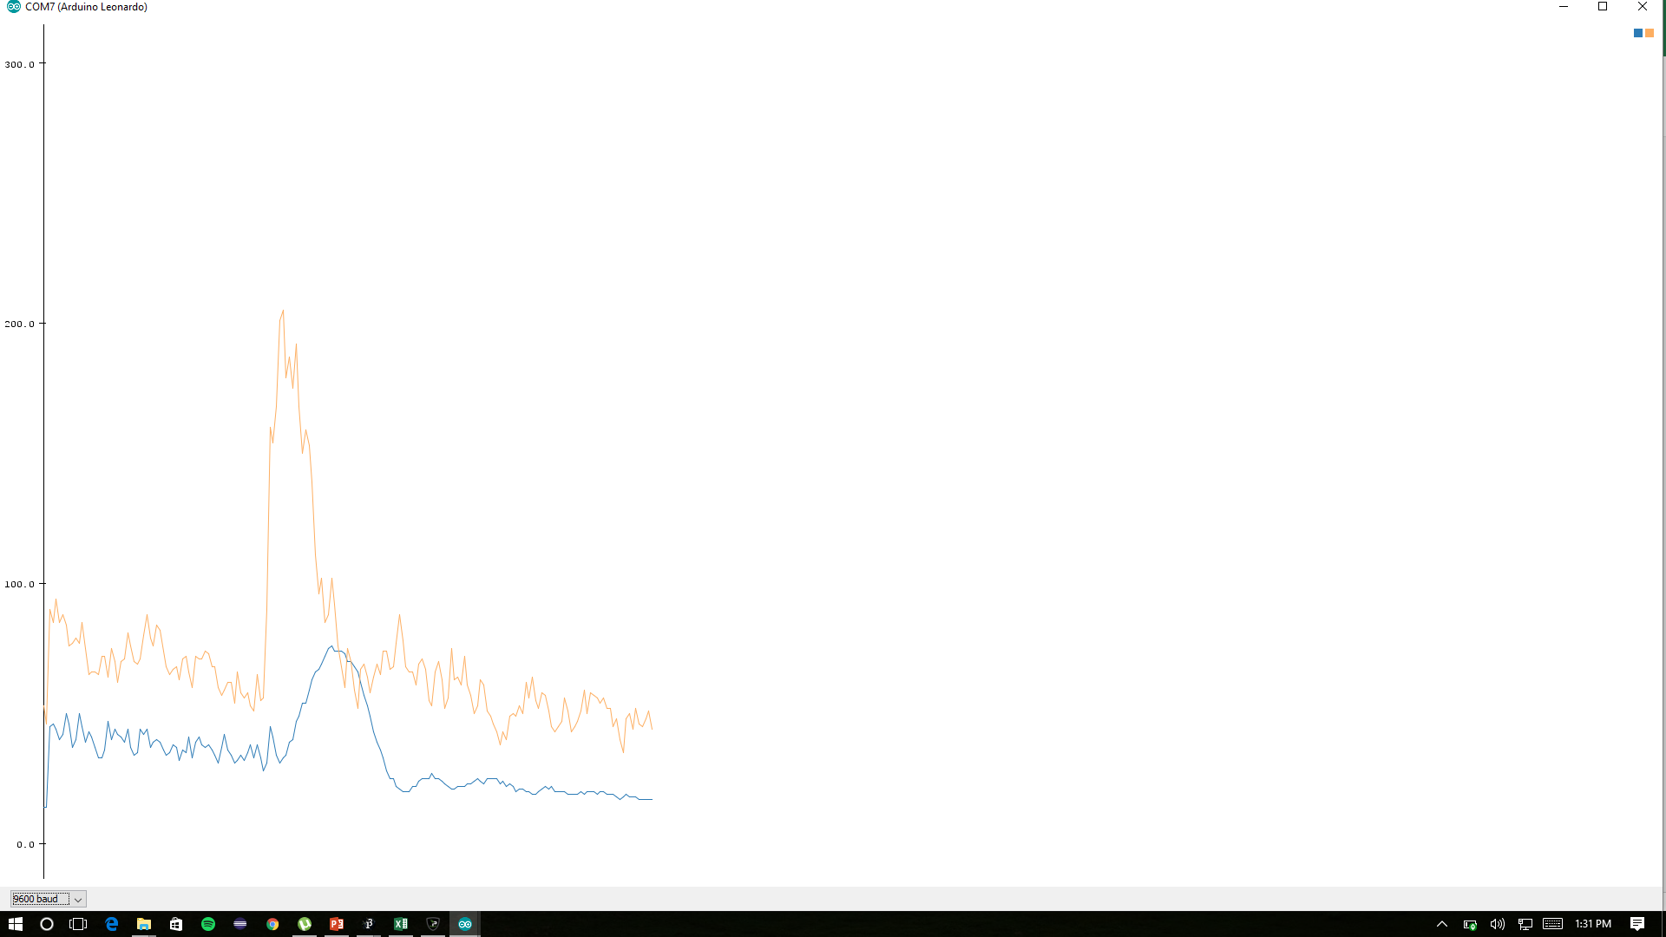
35,47
34,26,40
28,47
27,44
29,41
30,66
28,57
26,55
33,50
30,50
29,61
28,57
33,55
34,47
28,52
37,54
35,45
33,43
32,41
29,48
32,44
45,60
44,52
40,48
35,45
37,39
41,57
44,57
38,57
40,55
49,54
43,62
38,54
47,52
41,47
37,49
33,54
31,48
33,56
31,51
28,55
29,48
29,45
34,56
31,53
27,64
28,54
29,47
32,45
29,64
27,57
28,57
28,49
26,41
30,51
32,57
33,56
31,46
29,52
32,54
39,66
34,57
30,47
31,46
36,48
32,49
30,41
28,37
30,38
36,50
33,46
37,48
35,87
29,77
30,100
32,124
28,118
28,127
29,139
33,155
31,192
30,187
34,188
37,171
40,188
48,196
52,187
54,162
57,152
62,132
67,118
70,103
72,84
75,83
78,91
77,74
75,69
74,89
75,96
76,86
71,72
71,83
69,81
67,83
63,80
61,67
60,63
57,75
52,75
49,62
47,53
45,50
39,45
35,46
33,45
29,41
27,65
27,72
25,61
24,53
21,52
22,61
22,59
22,52
24,51
26,64
26,60
26,53
25,50
26,50
26,63
26,63
24,56
25,51
25,46
27,40
25,56
24,65
26,60
27,51
26,64
25,61
24,58
22,54
24,46
25,47
25,49
26,46
24,42
23,43
24,40
23,43
22,50
21,53
20,45
20,53
22,52
22,56
21,53
21,53
22,54
24,46
23,53
21,49
20,49
23,44
21,40
22,42
21,65
20,62
24,52
22,45
20,43
21,55
21,52
21,45
20,45
19,41
20,40
22,49
21,43
21,58
20,54
21,53
21,53
21,60
20,63
21,57
21,56
22,53
21,60

Snap
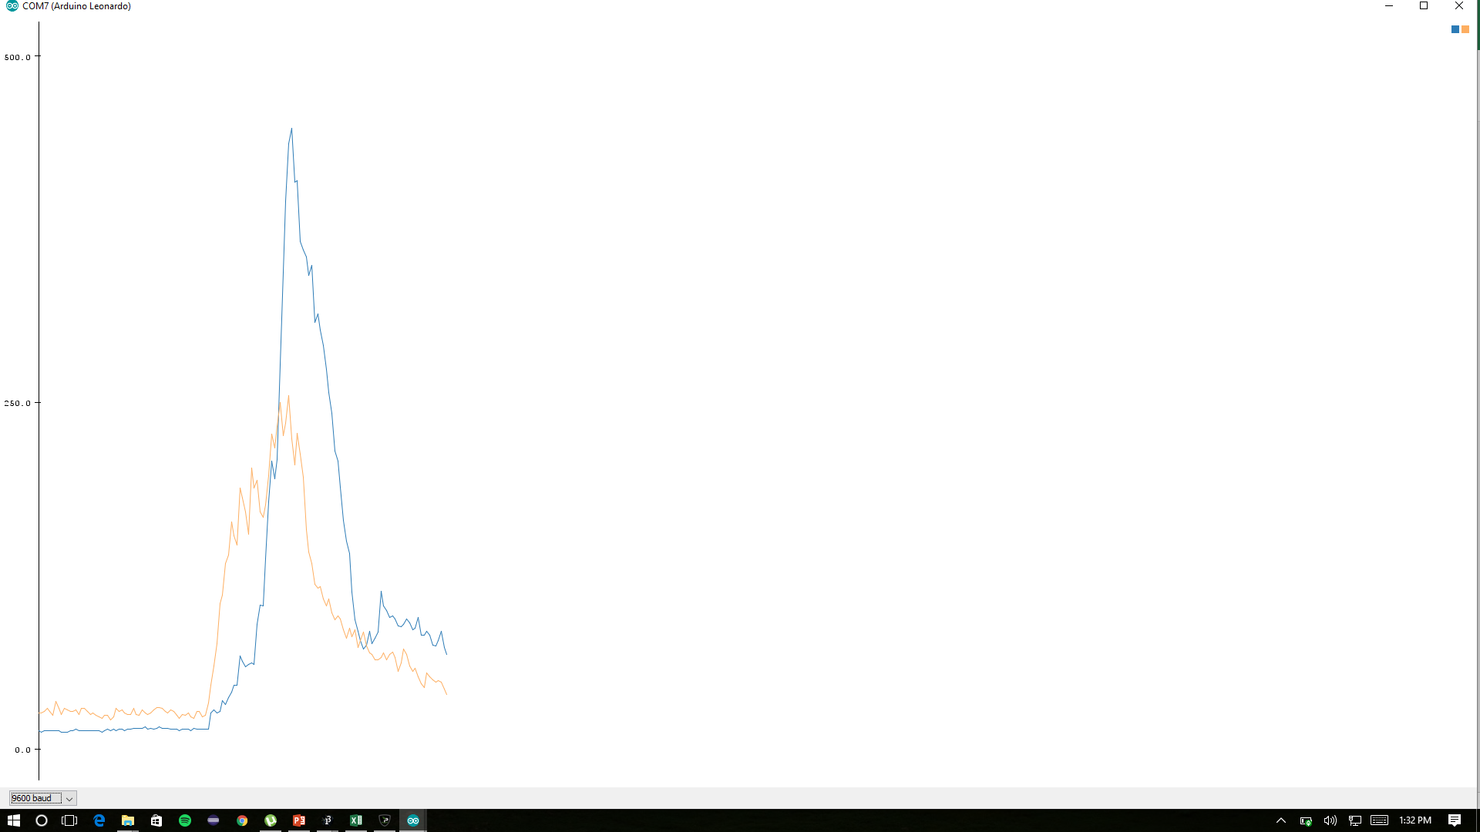
15,41
15,43
,64
67,89
83,95
71,98
60,104
60,102
68,105
61,111
72,116
64,116
64,101
54,119
62,159
59,128
55,121
50,127
74,111
103,109
99,115
88,118
88,111
98,102
90,110
102,120
103,112
90,129
87,133
113,142
144,161
189,195
170,218
173,201
249,193
274,227
275,283
514,434
659,439
599,363
564,342
659,347
647,291
596,251
573,239
558,202
539,174
516,170
508,149
497,138
482,134
456,123
451,122
435,113
394,109
385,113
363,115
337,102
308,94
287,88
264,90
231,93
201,84
176,79
140,79
107,87
98,82
102,80
95,80
100,76
114,71
129,76
124,70
129,65
137,72
141,68
140,66
140,59
140,62
147,65
137,56
136,48
135,50
132,51
133,54
129,56
129,50
127,55
127,57
120,60
123,53
131,49
119,45
121,48
112,48
111,42
111,44
119,43
111,44
104,44
99,43
107,60
106,55
101,51
98,45
108,50
98,53
98,49
96,46
99,47
99,49
93,51
94,47
95,55
97,50

